Sheet1
BADMINTON LEAGUE TOURNAMENT JASA RAHARJA 2026

 |  | TIM 1 |  |  |  |  | TIM 6 |  |  |  |  | TIM 11 |  |  |  |  | TIM 16
No | Nama Pegawai | Divisi | Nama Tim | Logo Tim | No | Nama Pegawai | Divisi | Nama Tim | Logo Tim | No | Nama Pegawai | Divisi | Nama Tim | Logo Tim | No | Nama Pegawai | Divisi | Nama Tim | Logo Tim
Ganda Putra |  |  |  |  | Ganda Putra |  |  |  |  | Ganda Putra |  |  |  |  | Ganda Putra
1 | Aditya | Human Capital |  | jrku.id/logotimbadminton2026 | 1 | Aldi | STK | Thinkers | jrku.id/logotimbadminton2026 | 1 | Hilman Setyadi | Akuntansi | ShuttleCount |  | 1 | asmoro | DKI Jakarta | THE PEACHION | jrku.id/logotimbadminton2026
2 | Niam |  |  |  | 2 | Rizky |  |  |  | 2 | Ahmad Dzauqy AR |  |  |  | 2 | iril
3 | Oki |  |  |  | 3 | Arief |  |  |  | 3 | Sahal Safri Nisfan |  |  |  | 3 | Arif
Ganda Putri |  |  |  |  | Ganda Putri |  |  |  |  | Ganda Putri |  |  |  |  | Ganda Putri
1 | Ruri |  |  |  | 1 | Uzi |  |  |  | 1 | Hesti Juliningsih |  |  |  | 1 | Melati
2 | Yonsei |  |  |  | 2 | Hastuti |  |  |  | 2 | Destri Nur Hasanah |  |  |  | 2 | Riene
3 | Deska |  |  |  | 3 | Savi |  |  |  | 3 | Rizki Anggraeni |  |  |  | 3 | Ruth
Ganda Campuran |  |  |  |  | Ganda Campuran |  |  |  |  | Ganda Campuran |  |  |  |  | Ganda Campuran
1 | Ikhsan |  |  |  | 1 | Reno |  |  |  | 1 | Sahal Safri Nisfan |  |  |  | 1 | Ruth
2 | Tina |  |  |  | 2 | Seylla |  |  |  | 2 | Rizki Anggraeni |  |  |  | 2 | Fauzi
3 | Andri |  |  |  | 3 | Reno |  |  |  | 3 | Khalil Gibran |  |  |  | 3 | Arif
4 | Sisca |  |  |  | 4 | Edsa |  |  |  | 4 | Hesti Juliningsih |  |  |  | 4 | Riene

 |  | TIM 2 |  |  |  |  | TIM 7 |  |  |  |  | TIM 12
No | Nama Pegawai | Divisi | Nama Tim | Logo Tim | No | Nama Pegawai | Divisi | Nama Tim | Logo Tim | No | Nama Pegawai | Divisi | Nama Tim | Logo Tim
Ganda Putra |  |  |  |  | Ganda Putra |  |  |  |  | Ganda Putra
1 | Erik | Sekretariat Perusahaan | Sec Corps | jrku.id/logotimbadminton2026 | 1 | Dana | SPI | The Guardians | jrku.id/logotimbadminton2026 | 1 | Robinson A | Divisi MR | Risk Warriors | Risk Warriors |  | Nama dan logo complete
2 | Ridho |  |  |  | 2 | Widi |  |  |  | 2 | Deny |  |  |  |  | nama sudah, logo belum
3 | Tito |  |  |  | 3 | Aji |  |  |  | 3 | Agung P |  |  |  |  | nama belum, logo belum
Ganda Putri |  |  |  |  | Ganda Putri |  |  |  |  | Ganda Putri
1 | Salwa |  |  |  | 1 | Eni Maya |  |  |  | 1 | Anis
2 | Umai |  |  |  | 2 | Syintia |  |  |  | 2 | Dina
3 | Ani |  |  |  | 3 | Gita |  |  |  | 3 | Nares
Ganda Campuran |  |  |  |  | Ganda Campuran |  |  |  |  | Ganda Campuran
1 | Tyo |  |  |  | 1 | Riris |  |  |  | 1 | Nares
2 | Igin |  |  |  | 2 | Aji |  |  |  | 2 | Agung
3 | Aris |  |  |  | 3 | Bagus |  |  |  | 3 | Robinson A
4 | Christin |  |  |  | 4 | Syintia |  |  |  | 4 | Dina

 |  | TIM 3 |  |  |  |  | TIM 8 |  |  |  |  | TIM 13
No | Nama Pegawai | Divisi | Nama Tim | Logo Tim | No | Nama Pegawai | Divisi | Nama Tim | Logo Tim | No | Nama Pegawai | Divisi | Nama Tim | Logo Tim
Ganda Putra |  |  |  |  | Ganda Putra |  |  |  |  | Ganda Putra
1 | Hadi | Divisi TIK | Digital Smashers | jrku.id/logotimbadminton2026 | 1 | Affif | Umum | GA Spartans |  | 1 | Yoko | Pelayanan dan TJSL | Impact Strikers
2 | Wayan |  |  |  | 2 | Apri |  |  |  | 2 | Rinaldi
3 | Barma |  |  |  | 3 | Reza |  |  |  | 3 | Barkah
Ganda Putri |  |  |  |  | Ganda Putri |  |  |  |  | Ganda Putri
1 | Annis |  |  |  | 1 | Sita |  |  |  | 1 | Elsa
2 | Mela |  |  |  | 2 | Dita |  |  |  | 2 | Riska
3 |  |  |  |  | 3 |  |  |  |  | 3 | Shinta
Ganda Campuran |  |  |  |  | Ganda Campuran |  |  |  |  | Ganda Campuran
1 | Pak Saldhy |  |  |  | 1 | Patra |  |  |  | 1 | Augy
2 | Dwinta |  |  |  | 2 | Santy |  |  |  | 2 | Gloria
3 |  |  |  |  | 3 | Alpha |  |  |  | 3 | Elsa
4 |  |  |  |  | 4 | Dita |  |  |  | 4 | Yoko

 |  | TIM 4 |  |  |  |  | TIM 9 |  |  |  |  | TIM 14
No | Nama Pegawai | Divisi | Nama Tim | Logo Tim | No | Nama Pegawai | Divisi | Nama Tim | Logo Tim | No | Nama Pegawai | Divisi | Nama Tim | Logo Tim
Ganda Putra |  |  |  |  | Ganda Putra |  |  |  |  | Ganda Putra
1 | Maulana | Divisi Keuangan | Smart Budget Smash | jrku.id/logotimbadminton2026 | 1 | Dany Aryanto | Aktuaria Perusahaan | ActuaRe-serve |  | 1 | Arkan | Divisi Hubungan Antar Lembaga dan UBS | Fuyunghai Tim | 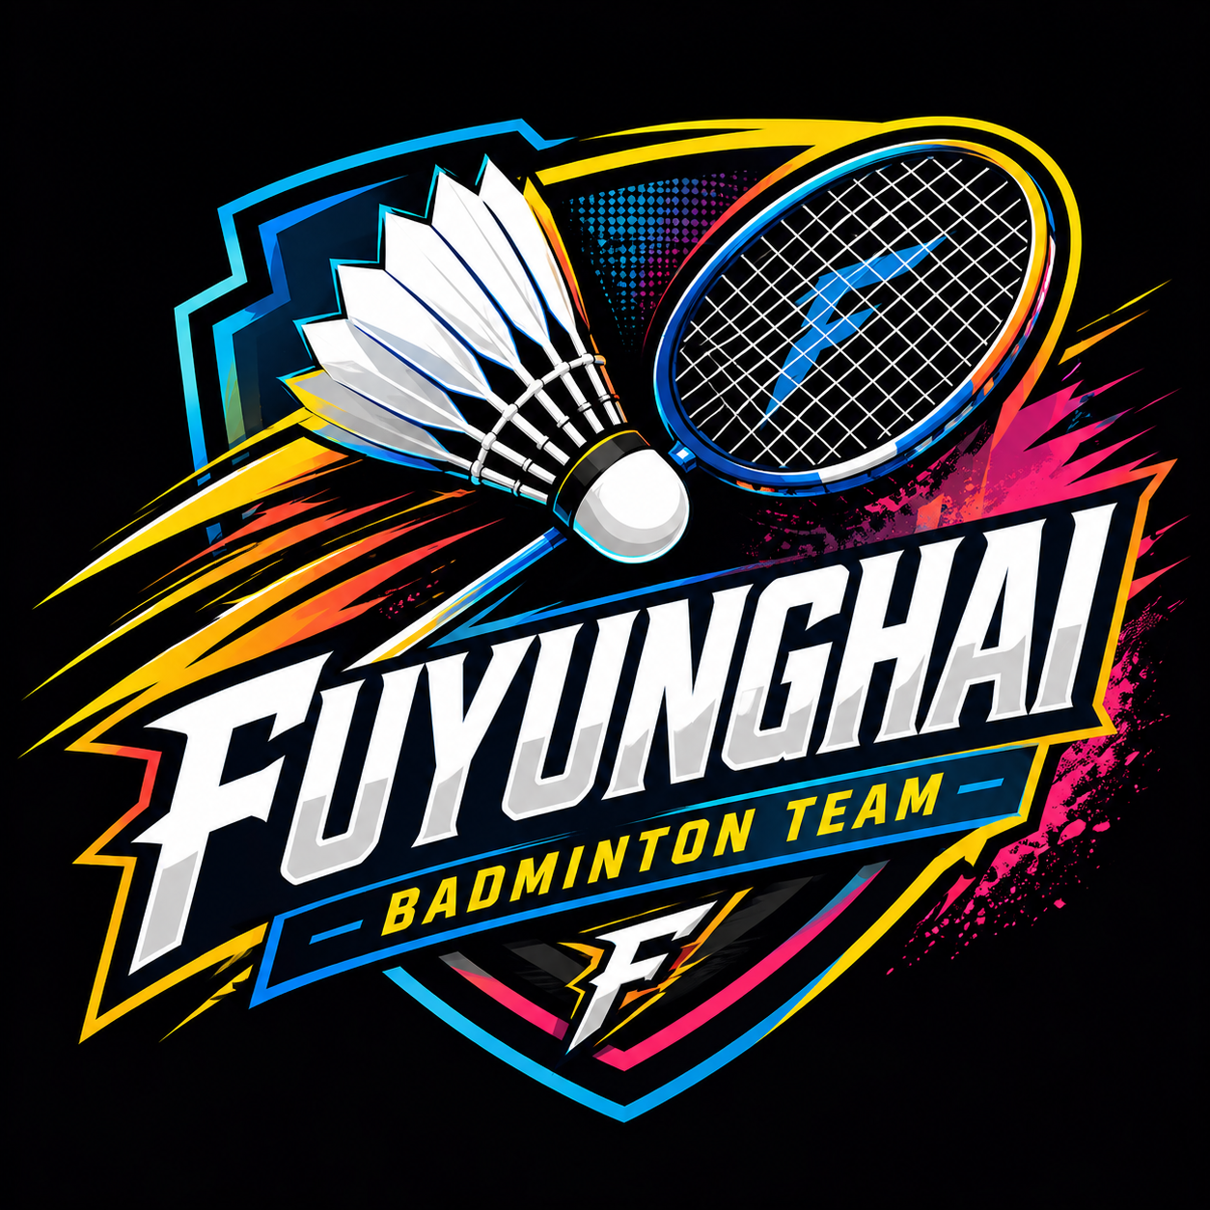 jrku.id/logotimbadminton2026
2 | Andyka |  |  |  | 2 | Indra Fauzan |  |  |  | 2 | Rio
3 | Dillan |  |  |  | 3 |  |  |  |  | 3 | Ilham
Ganda Putri |  |  |  |  | Ganda Putri |  |  |  |  | Ganda Putri
1 | Dewi RS |  |  |  | 1 | Gayuh Kresnawati |  |  |  | 1
2 | Puput |  |  |  | 2 | Lina Irawati |  |  |  | 2
3 | Atika |  |  |  | 3 |  |  |  |  | 3
Ganda Campuran |  |  |  |  | Ganda Campuran |  |  |  |  | Ganda Campuran
1 | Ficko |  |  |  | 1 | Dany Aryanto |  |  |  | 1
2 | Sindi |  |  |  | 2 | Gayuh Kresnawati |  |  |  | 2 | Ilham
3 | Wina |  |  |  | 3 |  |  |  |  | 3 | Rio
4 | Dillan |  |  |  | 4 |  |  |  |  | 4

 |  | TIM 5 |  |  |  |  | TIM 10 |  |  |  |  | TIM 15
No | Nama Pegawai | Divisi | Nama Tim | Logo Tim | No | Nama Pegawai | Divisi | Nama Tim | Logo Tim | No | Nama Pegawai | Divisi | Nama Tim | Logo Tim
Ganda Putra |  |  |  |  | Ganda Putra |  |  |  |  | Ganda Putra
1 | Aqsa | Asuransi | SWIW | jrku.id/logotimbadminton2026 | 1 | Yuniar | Investasi | COURTFOLIO |  | 1 | Dayat | Kepatuhan dan Hukum |  | jrku.id/logotimbadminton2026
2 | Agha |  |  |  | 2 | Budi |  |  |  | 2 | Fikri
3 | Nofrizal |  |  |  | 3 | Fatkhur |  |  |  | 3 | Tomo
Ganda Putri |  |  |  |  | Ganda Putri |  |  |  |  | Ganda Putri
1 | Tiwi |  |  |  | 1 | Mouammari |  |  |  | 1 | Esta
2 | Ratih |  |  |  | 2 | Munawaroh |  |  |  | 2 | Nadira
3 | Gia |  |  |  | 3 | Gita |  |  |  | 3 | Firginia
Ganda Campuran |  |  |  |  | Ganda Campuran |  |  |  |  | Ganda Campuran
1 | Bayu |  |  |  | 1 | Agung |  |  |  | 1 | Tomo
2 | Tiwi |  |  |  | 2 | Atika |  |  |  | 2 | Firginia
3 | Agha |  |  |  | 3 | Budi |  |  |  | 3 | Riska
4 | Nofri |  |  |  | 4 | Ela |  |  |  | 4 | Adirwan

 | Kolom dengan warna kuning dikhususkan untuk pemain dengan status cadangan

Notes
1 | 1 kategori mencakup 2 pemain inti dan 1 cadangan. Khusus untuk Ganda Campuran, 2 cadangan
2 | Apabila Tim ada pembuatan Jersey yang memuat logo tim, DIHIMBAU agar memasukkan juga logo JRku
3 | Pemain Inti disetiap kategori, tidak diperkenankan menjadi Pemain Inti di kategori lain

